Lapas1
Studentas: Nedas Liaudanskis IFF-1/9 | KT projektas Kompiuterių tinklo projektavimas ir modeliavimas
Jpg Nr | Mokyklų konfigūracija |  |  |  |  | Ip numerių intervalai
 | 1 | 2 | 3 | 4 | 5 | Viešiems tinklams | Administracijų tinklams | Tarnybiniams ryšiams
40 | 12v | 15v+7a | (9v+7a) | 17v+R | 20v | 222.222.4.0/23 | 111.111.11.128/25 | 10.10.10.192/27
 | 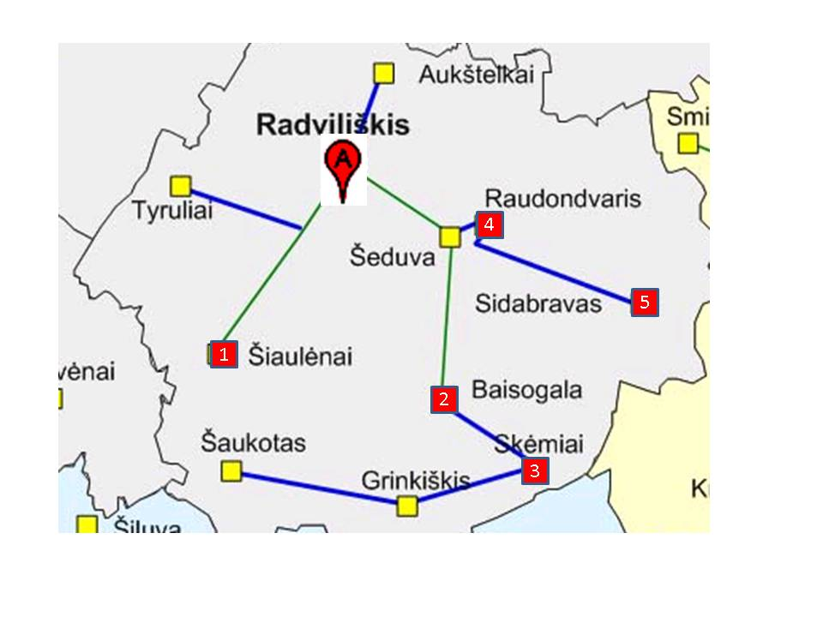
LAN | Numeruojama sąsajų | Potinklio tipas | Potinklio dydis | Prefiksas | Kaukė | Adresų segmentas nuo - iki | Paskirtis | Duotas segmentas | Panaudota | Liko laisvų
 |  |  |  |  |  |  | Viešiems mokyklų tinklams | 222.222.4.0/23 | 222.222.4.0 - 222.222.4.127 | 222.222.4.127 - 222.222.4.255
Siau | 12 + 1 | Viešas | 16 | /28 | 255.255.255.240 | 222.222.4.96 - 222.222.4.111 | Administracijų tinklams | 111.111.11.128/25 | 111.111.11.128-111.111.11.163 | 111.111.11.129-111.111.11.255
Bais-v | 15 + 1 | Viešas | 32 | /27 | 255.255.255.224 | 222.222.4.0 - 222.222.4.31 | Tarnybiniams ryšiams | 10.10.10.192/27 | 10.10.10.192-10.10.10.203 | 10.10.10.193-10.10.10.224
Bais-a | 7 + 1 + 1 | Admin | 16 | /28 | 255.255.255.240 | 111.111.11.128 - 111.111.11.143
Skem-v | 9 + 1 | Viešas | 16 | /28 | 255.255.255.240 | 222.222.4.112 - 222.222.4.127
Skem-a | 7 + 1 +1 | Admin | 16 | /28 | 255.255.255.240 | 111.111.11.144 - 111.111.11.159
Raud | 17 + 1 | Viešas | 32 | /27 | 255.255.255.224 | 222.222.4.32 - 222.222.4.63
Sida | 20 + 1 | Viešas | 32 | /27 | 255.255.255.224 | 222.222.4.64 - 222.222.4.95
Rradviliškis - Rbaisogala | 1+1 | Tarnyb | 4 | /30 | 255.255.255.252 | 10.10.10.192 - 10.10.10.195
Rradviliškis - Rraudondvaris | 1+1 | Tarnyb | 4 | /30 | 255.255.255.252 | 10.10.10.196 - 10.10.10.199
Rbaisogala - Rskėmiai | 1+1 | Tarnyb | 4 | /30 | 255.255.255.252 | 10.10.10.200 - 10.10.10.203
Radviliškis | 1+1 | Admin | 4 | /30 | 255.255.255.252 | 111.111.11.160 - 111.111.11.163

LAN | PC kiekis | Potinklio tipas | Potinklio dydis | Adresų segmentas nuo - iki | Adresai kompiuteriams | Serverio adresas | Gateway adresas

Siau | 12 | Viešas | 16 | 222.222.4.96 - 222.222.4.111 | 222.222.4.97 - 222.222.4.108 |  | 222.222.4.110
Bais-v | 15 | Viešas | 32 | 222.222.4.0 - 222.222.4.31 | 222.222.4.1 - 222.222.4.15 |  | 222.222.4.30
Bais-a | 8 | Admin | 16 | 111.111.11.128 - 111.111.11.143 | 111.111.11.129 - 111.111.11.136 | 111.111.11.137 | 111.111.11.142
Skem-v | 9 | Viešas | 16 | 222.222.4.112 - 222.222.4.127 | 222.222.4.113 - 222.222.4.121 |  | 222.222.4.126
Skem-a | 8 | Admin | 16 | 111.111.11.144 - 111.111.11.159 | 111.111.11.145 - 111.111.11.152 | 111.111.11.153 | 111.111.11.158
Raud | 17 | Viešas | 32 | 222.222.4.32 - 222.222.4.63 | 222.222.4.33 - 222.222.4.49 |  | 222.222.4.62
Sida | 20 | Viešas | 32 | 222.222.4.64 - 222.222.4.95 | 222.222.4.65 - 222.222.4.84 |  | 222.222.4.94
Radviliškis | 0 | Admin | 4 | 111.111.11.160 - 111.111.11.163 |  | 111.111.11.161 | 111.111.11.162

 | RRraudondvaris
 | LAN | Tinklo IP adresas | Kaukė | Per kurį maršrutizatorių | Sekančio šuolio adresas
 | Siau | 222.222.4.96 | 255.255.255.240 | Rradviliskis | 10.10.10.197
 | Bais-v | 222.222.4.0 | 255.255.255.224 | Rradviliskis | 10.10.10.197
 | Bais-a | 111.111.11.128 | 255.255.255.240 | Rradviliskis | 10.10.10.197
 | Skem-v | 222.222.4.112 | 255.255.255.240 | Rradviliskis | 10.10.10.197
 | Skem-a | 111.111.11.144 | 255.255.255.240 | Rradviliskis | 10.10.10.197
 | Raud | 222.222.4.32 | 255.255.255.224 | Tiesiai
 | Sida | 222.222.4.64 | 255.255.255.224 | Tiesiai
 | Radviliškis | 111.111.11.160 | 255.255.255.252 | Rradviliskis | 10.10.10.197

 | RSkemiai
 | LAN | Tinklo IP adresas | Kaukė | Per kurį maršrutizatorių | Sekančio šuolio adresas
 | Siau | 222.222.4.96 | 255.255.255.240 | Rbaisogala | 10.10.10.201
 | Bais-v | 222.222.4.0 | 255.255.255.224 | Rbaisogala | 10.10.10.201
 | Bais-a | 111.111.11.128 | 255.255.255.240 | Rbaisogala | 10.10.10.201
 | Skem-v | 222.222.4.112 | 255.255.255.240 | Tiesiai
 | Skem-a | 111.111.11.144 | 255.255.255.240 | Tiesiai
 | Raud | 222.222.4.32 | 255.255.255.224 | Rbaisogala | 10.10.10.201
 | Sida | 222.222.4.64 | 255.255.255.224 | Rbaisogala | 10.10.10.201
 | Radviliškis | 111.111.11.160 | 255.255.255.252 | Rbaisogala | 10.10.10.201

 | RRadviliškis
 | LAN | Tinklo IP adresas | Kaukė | Per kurį maršrutizatorių | Sekančio šuolio adresas
 | Siau | 222.222.4.96 | 255.255.255.240 | Tiesiai
 | Bais-v | 222.222.4.0 | 255.255.255.224 | Rbaisogala | 10.10.10.194
 | Bais-a | 111.111.11.128 | 255.255.255.240 | Rbaisogala | 10.10.10.194
 | Skem-v | 222.222.4.112 | 255.255.255.240 | Rbaisogala | 10.10.10.194
 | Skem-a | 111.111.11.144 | 255.255.255.240 | Rbaisogala | 10.10.10.194
 | Raud | 222.222.4.32 | 255.255.255.224 | Rraudondvaris | 10.10.10.198
 | Sida | 222.222.4.64 | 255.255.255.224 | Rraudondvaris | 10.10.10.198
 | Radviliškis | 111.111.11.160 | 255.255.255.252 | Tiesiai

 | RBaisogala
 | LAN | Tinklo IP adresas | Kaukė | Per kurį maršrutizatorių | Sekančio šuolio adresas
 | Siau | 222.222.4.96 | 255.255.255.240 | Rradviliskis | 10.10.10.193
 | Bais-v | 222.222.4.0 | 255.255.255.224 | Tiesiai
 | Bais-a | 111.111.11.128 | 255.255.255.240 | Tiesiai
 | Skem-v | 222.222.4.112 | 255.255.255.240 | Rskemiai | 10.10.10.202
 | Skem-a | 111.111.11.144 | 255.255.255.240 | Rskemiai | 10.10.10.202
 | Raud | 222.222.4.32 | 255.255.255.224 | Rradviliskis | 10.10.10.193
 | Sida | 222.222.4.64 | 255.255.255.224 | Rradviliskis | 10.10.10.193
 | Radviliškis | 111.111.11.160 | 255.255.255.252 | Rradviliskis | 10.10.10.193

